Лист1
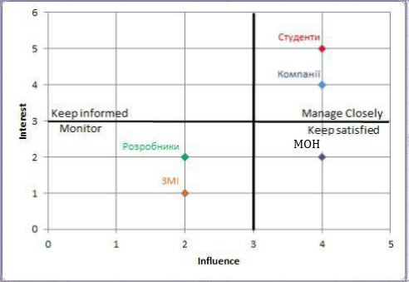
Stakeholder Interest-Influence Matrix

 |  | Interest (0-5) | Influence (0-5)
 | Студенти | 5 | 4
 | Компанії | 4 | 4
 | МОН | 2 | 4
 | Розробники | 2 | 2
 | ЗМІ | 1 | 2

